初期設定と使用方法
初期設定
 | ［スタート］→［プログラム］→［csvpp］ にある csvpp_ini を実行して初期設定を行います。
 | 下記のウインドウが現れたら、赤丸の箇所を入力、もしくはチェックしてください。
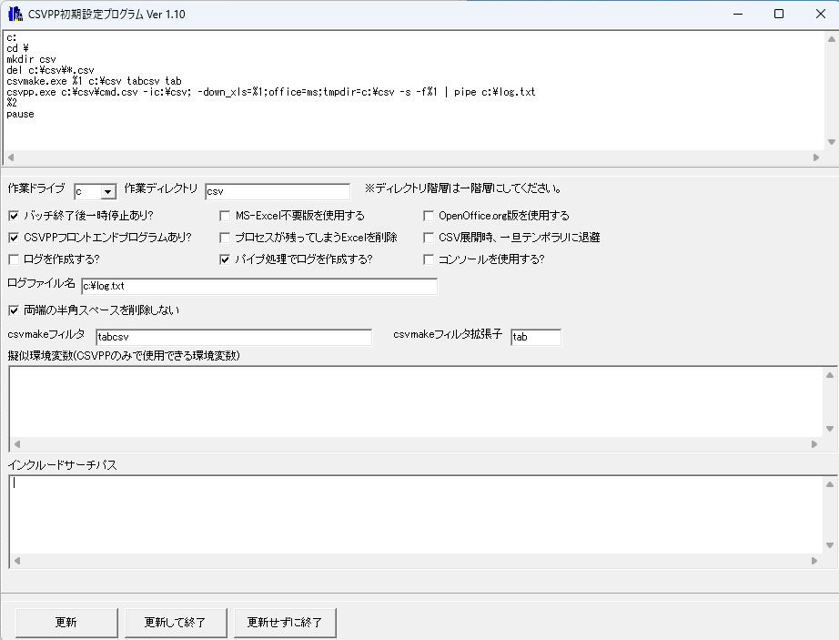

 | 「更新して終了」を押して、csvpp_ini.exeを終わらせると、csv.batが更新されます

使用方法

 | CSVPP を実行するには、CSVPP 用に作成した Excel ファイルを右クリックし、
 | 「送る」→「csv」 を選択します。
 | この操作で DOS 画面が開き、ファイル内に記述された CSVPP 言語が順に実行されます。
 | Excel 上で作った内容をそのままコードとして動かせるのが特徴です。

目次へ

